Feuil1
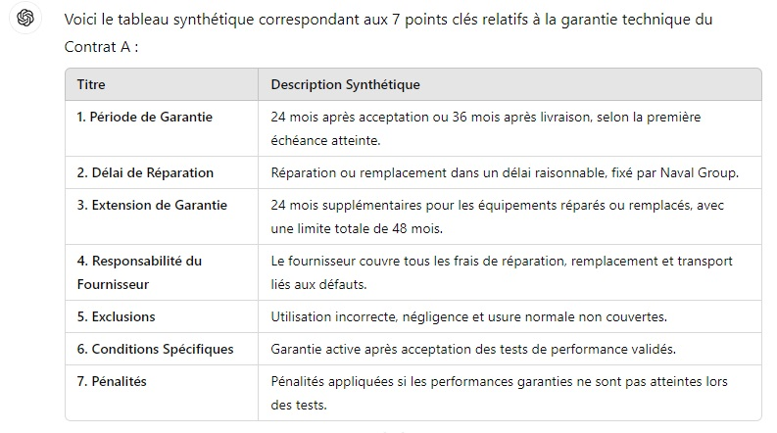
Réponse CHATGPT 4-o (Garantie)

